dFR_0300_000
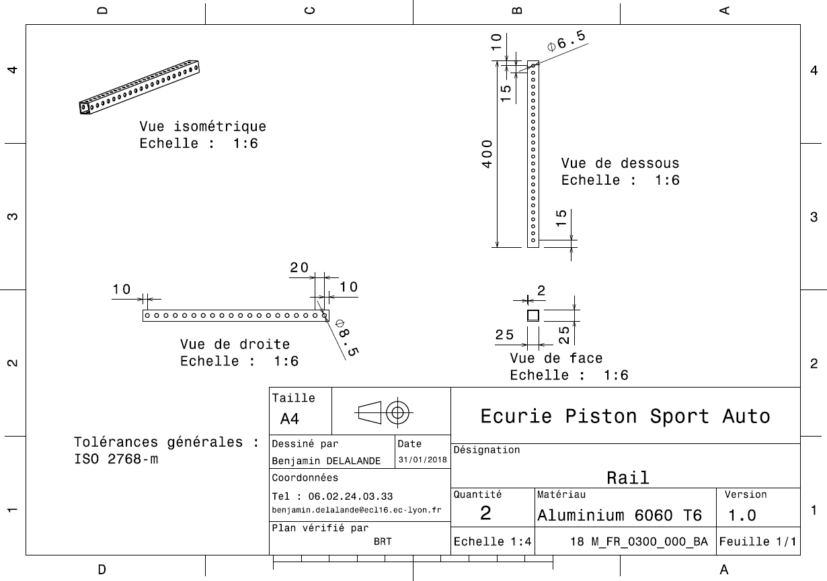
Drawing part : | FR_0300_000

dFR_0300_001
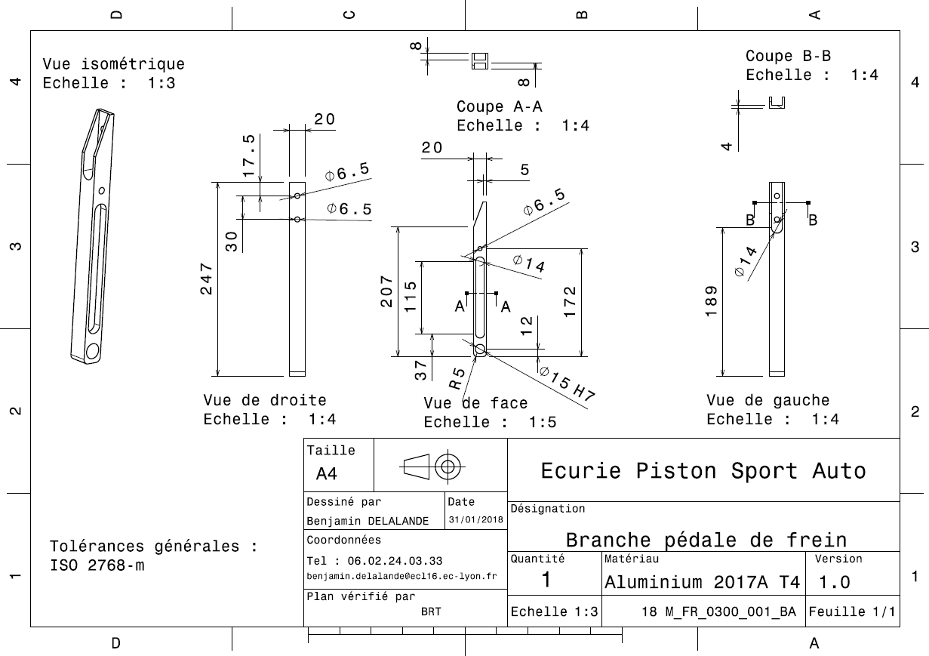
Drawing part : | FR_0300_001

dFR_0300_002
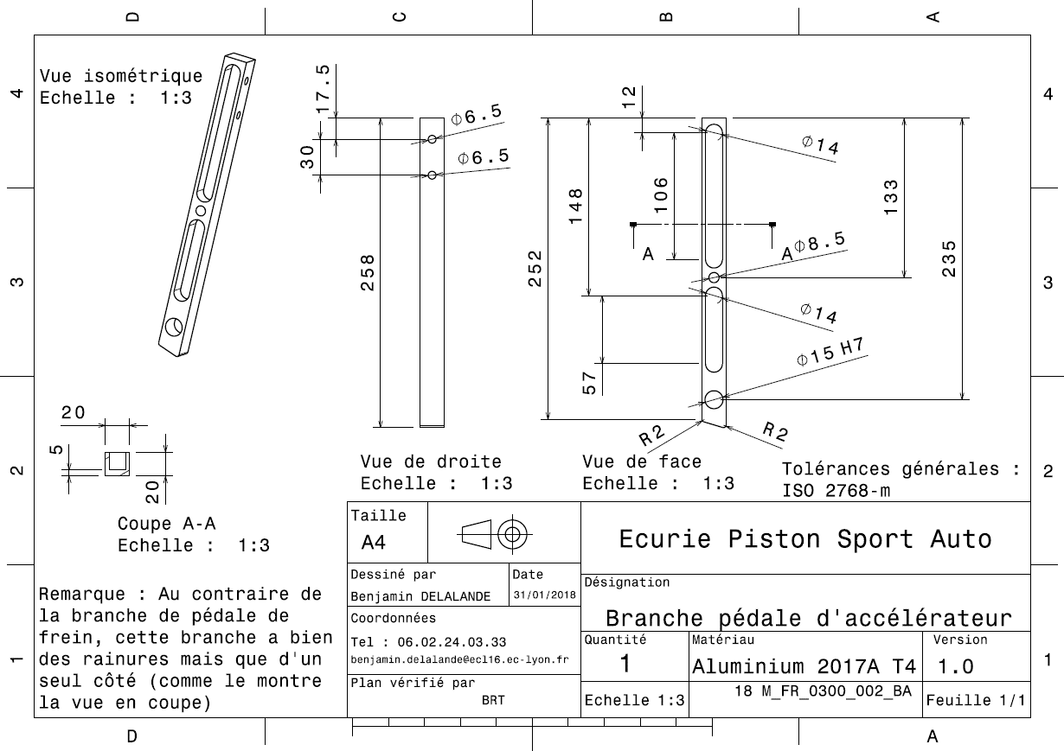
Drawing Part : | FR_0300_002

dFR_0300_003
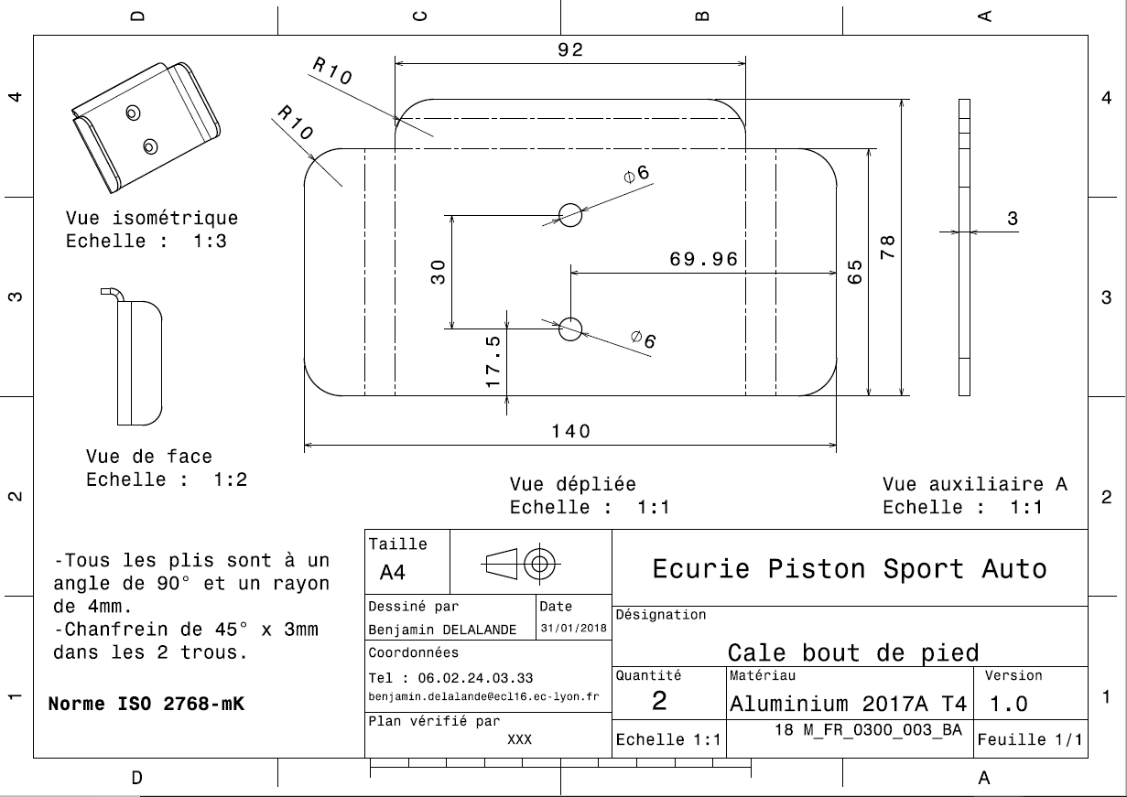
Drawing Part : | FR_0300_003

dFR_0300_004
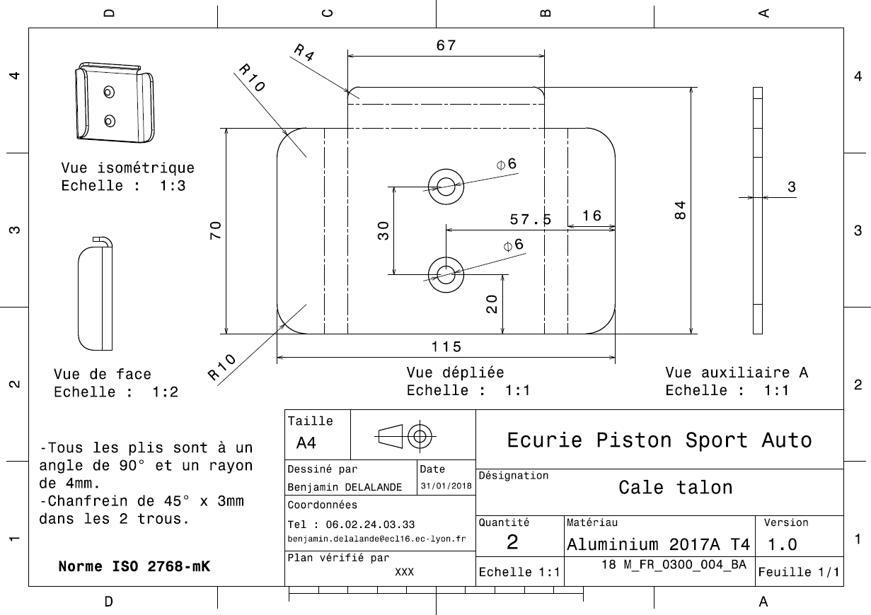
Drawing Part : | FR_0300_004

dFR_0300_005
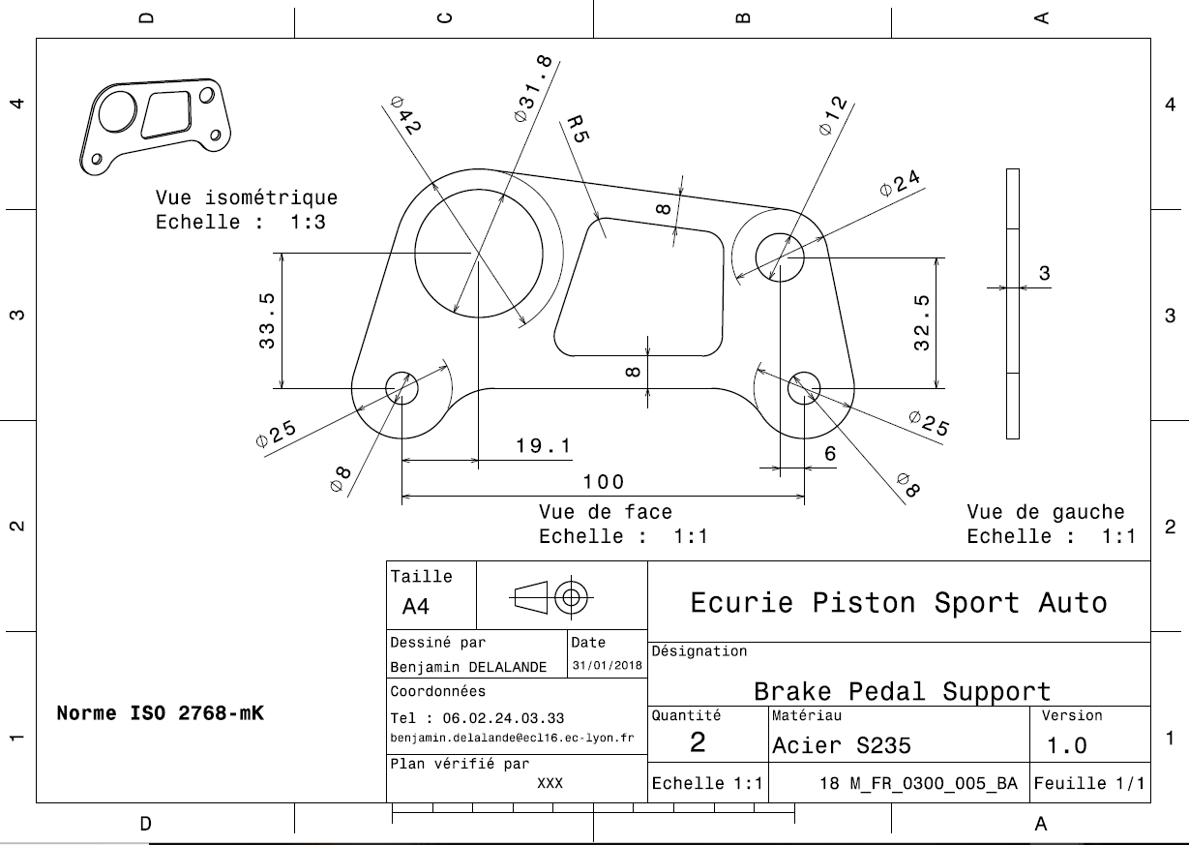
Drawing Part : | FR_0300_005

dFR_0300_006
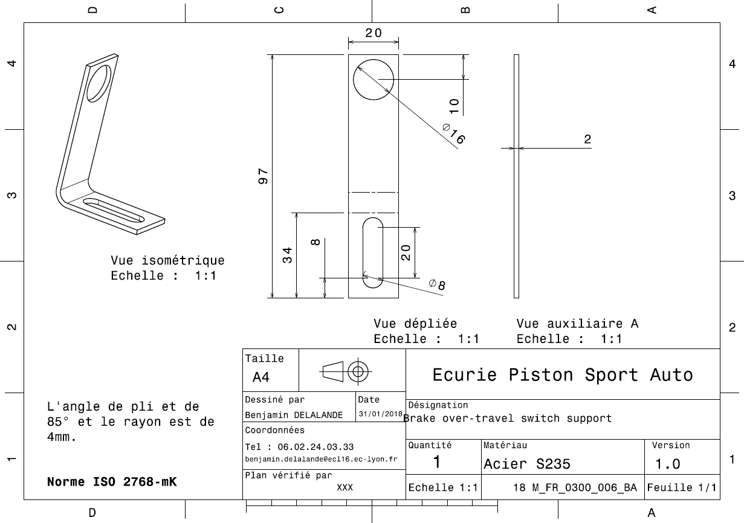
Drawing Part : | FR_0300_006

dFR_0300_007
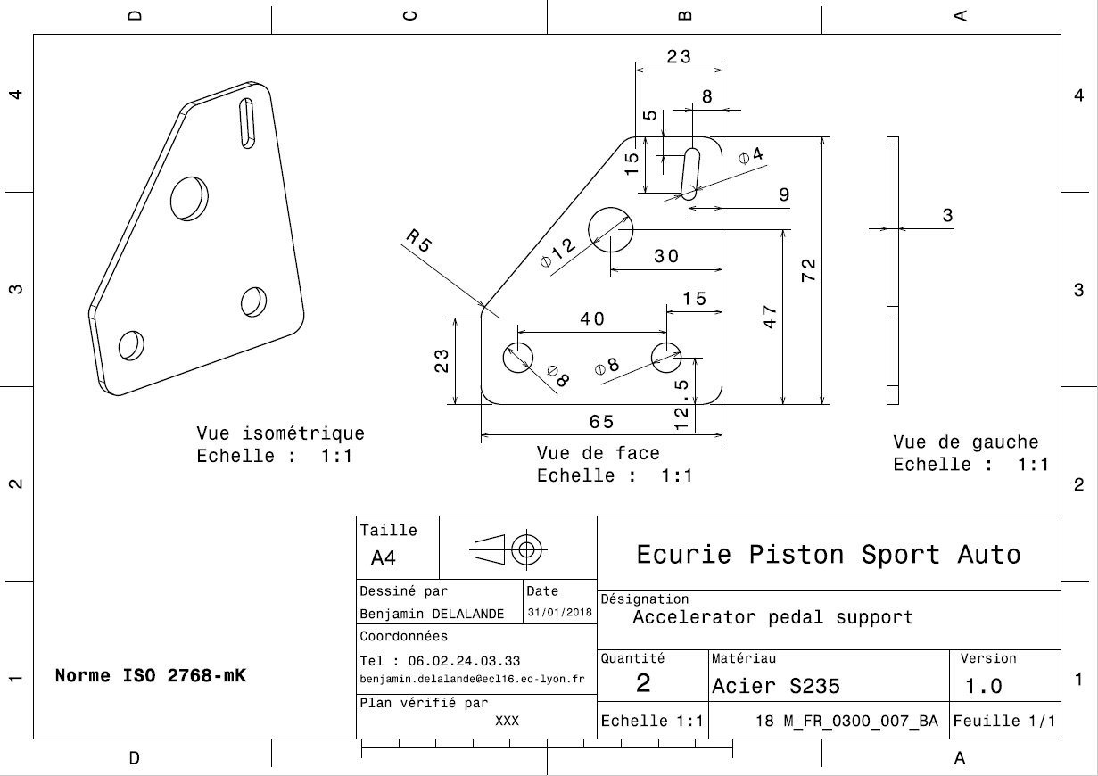
Drawing Part : | FR_0300_007

dFR_0300_008
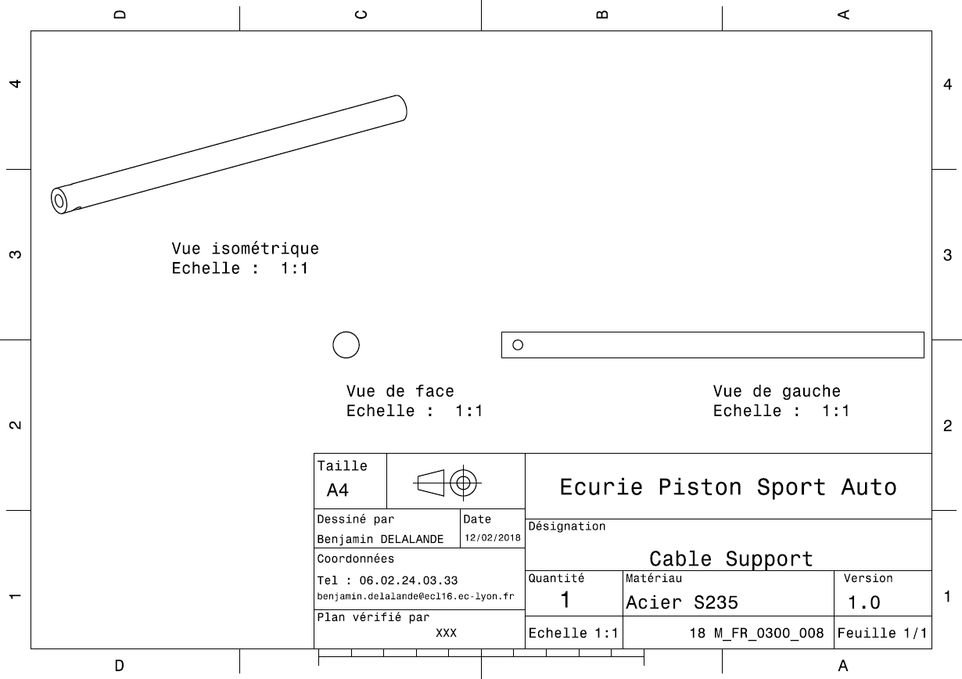
Drawing Part : | FR_0300_008

dFR_0300_009
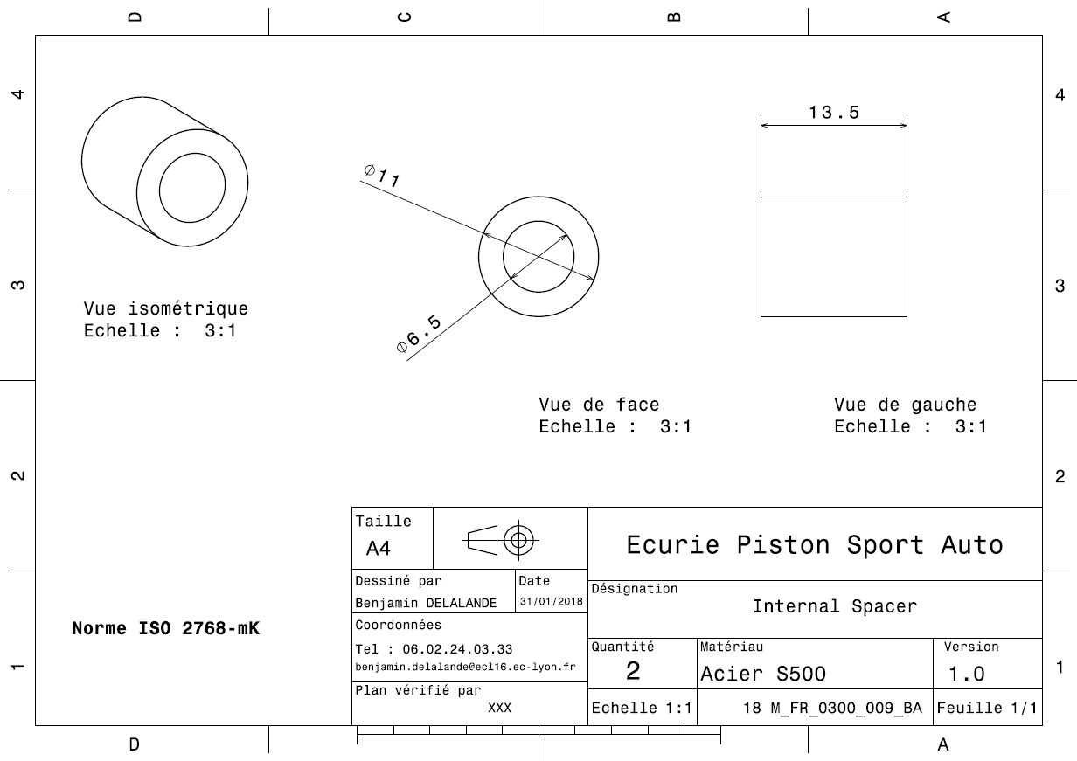
Drawing Part : | FR_0300_009

dFR_0300_010
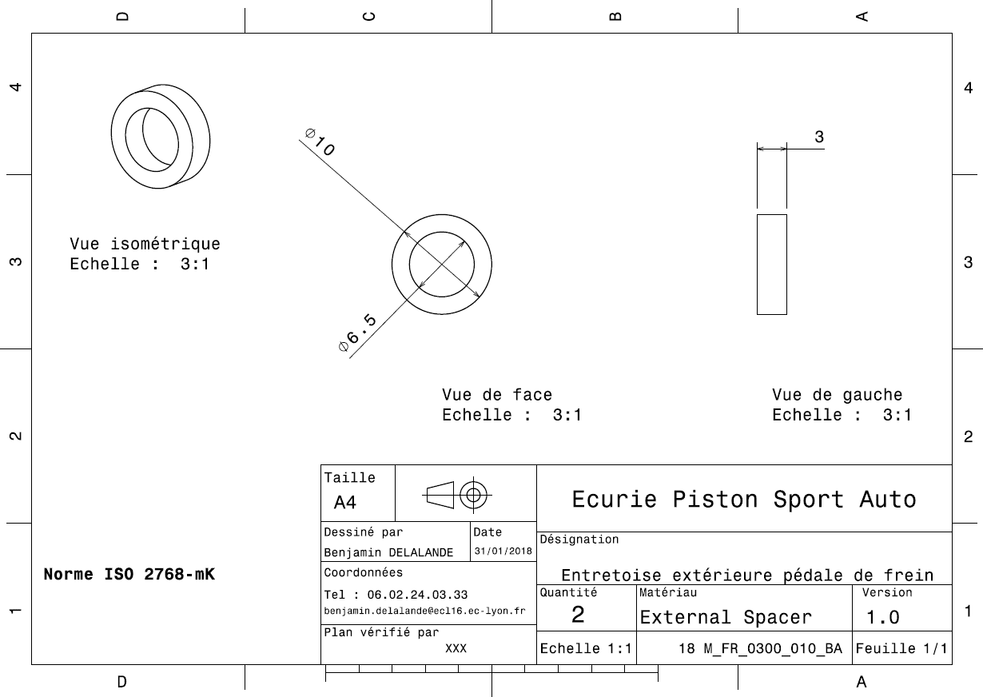
Drawing Part : | FR_0300_010

dFR_0300_011
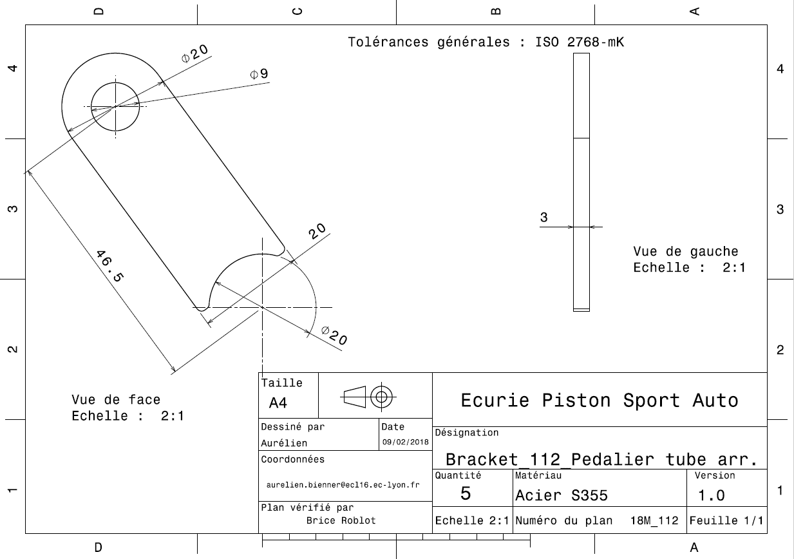
Drawing Part : | FR_0300_011

dFR_0300_012
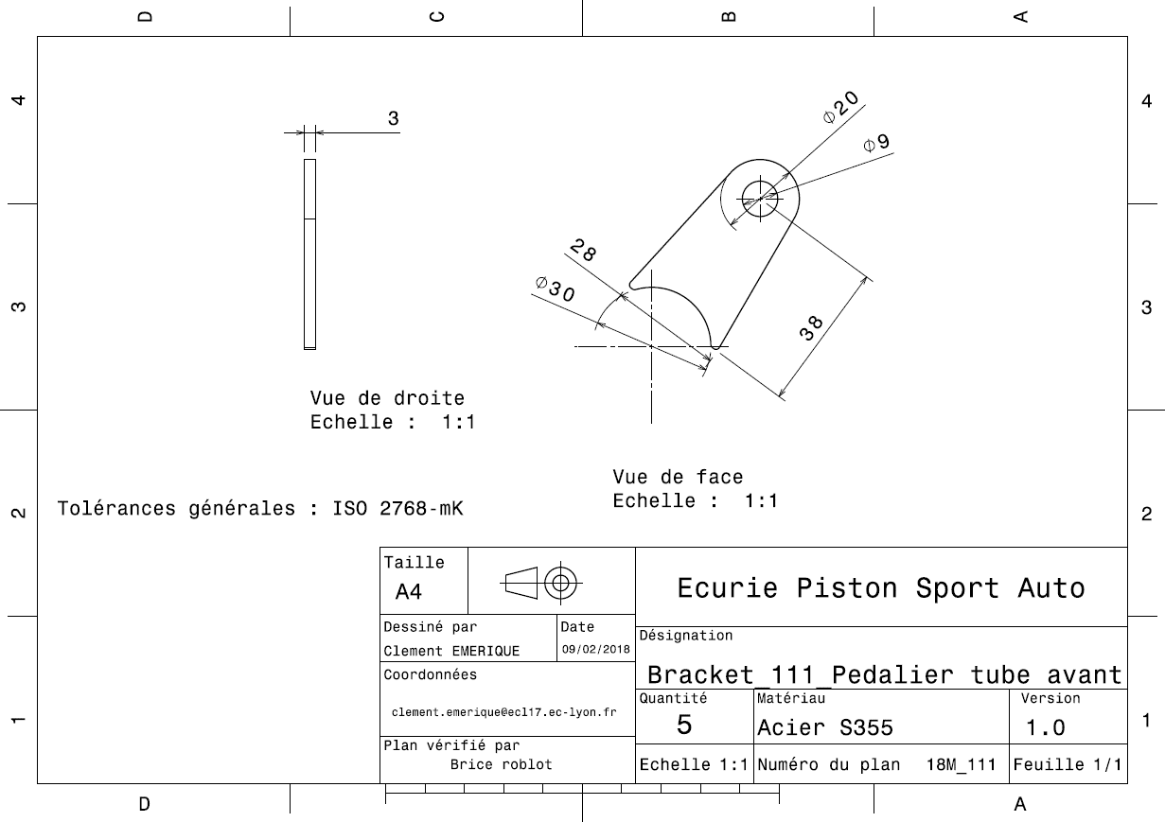
Drawing Part : | FR_0300_012

dFR_0300_013
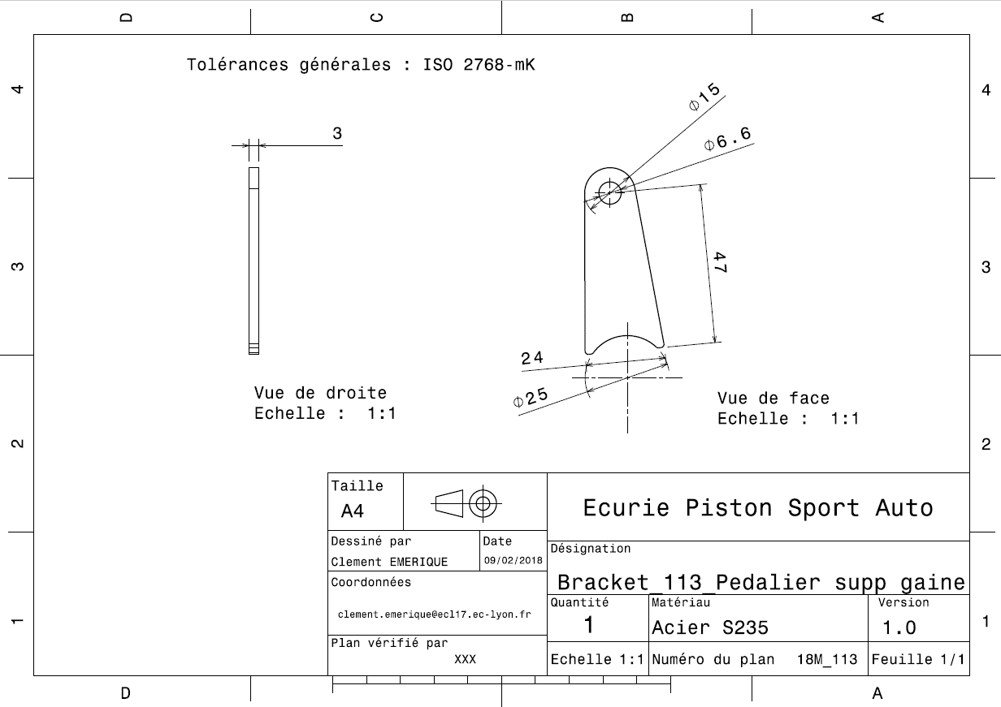
Drawing Part : | FR_0300_013

